Pantalla
Volver

 | A partir del 01.01.2020 en el menu "Informes - Capital Propio"

 | Tema 1
 |  | Al entrar al menu "Informes - Capital Propio" se debe desplegar
 |  |  |  | Capital Propio Tributario General
 |  |  |  | Capital Propio Simplificado

 | Tema 2
 |  | En el tema anterior, al seleccionar "Capital Propio Tributario General" debera entrar al que tenemos hoy vigente (pantalla de más abajo)

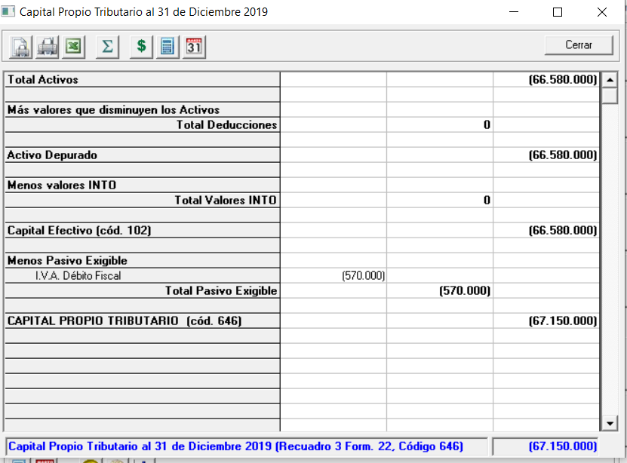

 | Tema 3
 |  | En el tema 2, al seleccionar "Capital Propio Tributario Simplificado" debera entrar al: |  |  | Calculo

 |  | La pantalla del "Capital Propio Tributario Simplificado" es SOLO para aquellos
 |  | contribuyentes que en los Datos de Empresa tengan marcado:
 |  |  | Art. 14 D N° 3 Pro Pyme
 |  |  | Art. 14 D N° 8 Transparencia

A1
Volver

 | CAPITAL APORTADO

 | Este monto saldra del menu "Datos Empresa" pestaña "Propietarios y Accionistas" (columna rojo)

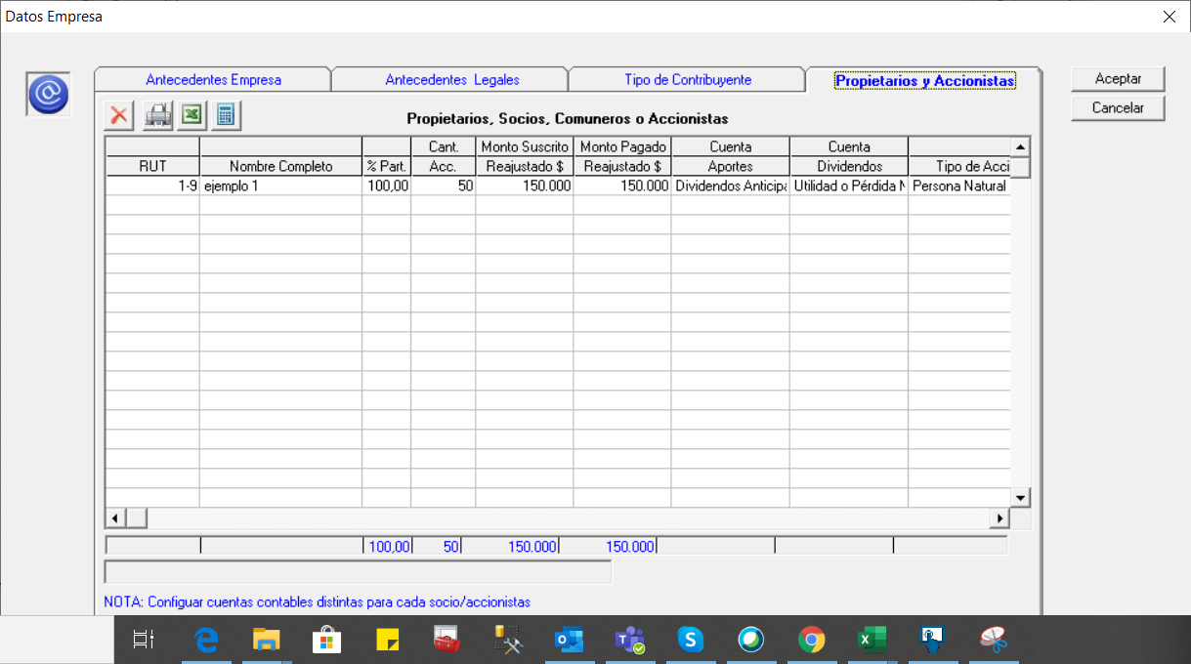

 | La pantalla debiese ser de la siguiente manera: |  |  |  |  |  | FW: Dónde pongo esta pantalla? |  | Respuesta Victor 08.09
 |  |  |  |  |  |  |  |  | Esta pantalla aparece de la hoja
 | CAPITAL APORTADO |  |  |  |  |  |  |  | de cálculo "Calculo"
 | RUT | Nombre | Monto Pagado | Monto Ingresado Usuario | Monto a Traspasar
 |  |  |  |  | $- | Ver Formula
 |  |  |  |  | $-
 |  |  |  |  | $- | MONTO A TRASPASAR PANTALLA PRINCIPAL |  | A1
 | Consideraciones
 | 1° | Las columnas "Rut" y "Nombre" debe ser sacado de la pantalla que esta arriba |  |  |  |  |  |  | se debe crear algo que al entrar a "Capital Aportado" aparezca la pantalla indicada
 | 2° | La columna "Monto Pagado" debe ser sacado de la pantalla que esta arriba
 | 3° | La columna "Monto Ingresado Usuario" debe ser ingresado por cliente
 |  |  | Valores Positivos, mayor a cero, cifra enteras, cifras de 10 digitos
 | 4° | La columna "Monto a Traspasar" si el usuario ingreso dato en columna anterior
 |  | traspasara dicho valor en caso contrario se debe reflejar el "Monto Pagado"
 |  | (ver formula indicada en Monto a Traspasar)
 | 5° | La columna "Monto a Traspasar" es la que se pasa a pantalla principal
 | 6° | las columnas RUT, Nombre y Monto a Traspasar serian ocupados
 |  | para el archivo de HR RAD
 |  |  | RUT
 |  |  | NOMBRE
 |  |  | MONTO A TRASPASAR

A4
Volver

 | PARTICIPACIONES

 | El valor se sacara de todas las cuentas contables que tengan el atributo de 629

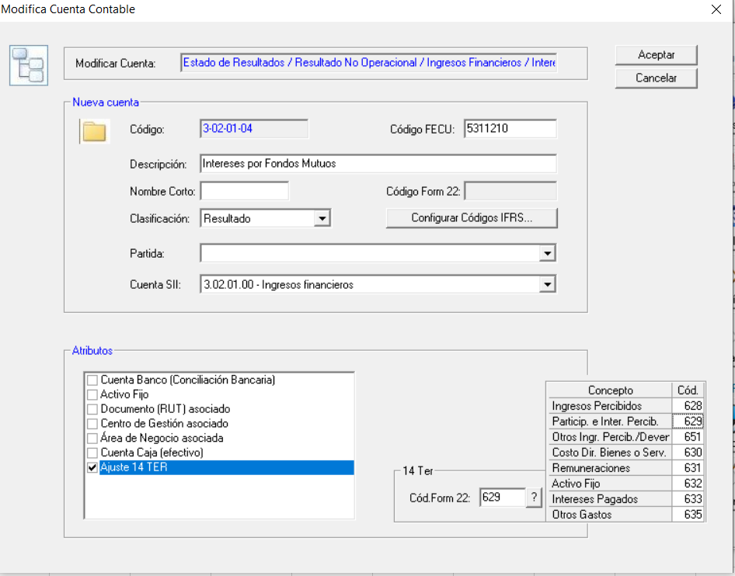

 | Entonces el sistema debiese sacar un informe que indique

 | PARTICIPACIONES
 | Cuenta Contable |  | Fecha | Comprobante | Monto

 | Consideraciones
 | 1° | La sumatoria de los montos es lo que se traslada a pantalla principal
 | 2° | Solo aplicable esta pantalla para contribuyentes Art. 14 D N° 3
 | 3° | Permitir Ingreso Manual |  |  |  | FW: donde se hace el ingreso manual en esta pantalla? No va a ingresar un valor por comprobante. Abajo va un total de ingreso manual?
 |  |  | Cifras Enteras, Positivas, 10 digitos
 | 4° | Traer los valores de años anteriores (al trabajado en el sistema) |  |  |  | FW: En este informe van todos los años anteriores en el sistema?
 |  |  |  |  |  | Será esto razonable si sólo sirve el año en que estoy trabajando?
 | 5° | Las columnas Fecha y Monto serian ocupados
 |  | para el archivo de HR RAD |  |  |  | Respuesta Victor 08.09
 |  | solo el año | Años | Columma Fecha |  | 1° | esta pantalla debe permitir al usuario ingresar en forma manual
 |  |  | Valores | Columna monto |  | 2° | el ingreso manual seria en las columnas Fecha y Monto
 |  |  |  |  |  | 3° | Efectivamente van los temas de años anteriores (por normativa es asi)
 |  |  |  |  |  | 4° | El ingreso manual es cuando el usuario no quiere que el sistema
 |  |  |  |  |  |  | traiga los temas o no los configuro
 |  |  |  |  |  | 5° | Para el año 2020 la pantalla seria

 |  |  |  |  |  |  | PARTICIPACIONES
 |  |  |  |  |  |  | Cuenta Contable | Fecha | Comprobante | Monto
 |  |  |  |  |  |  | 1.01.01.01 | 2020-09-08 | T1 | 1,500,000
 |  |  |  |  |  |  | 1.01.01.01 | 2020-12-31 | T2 | 3,500,000
 |  |  |  |  |  |  |  |  |  | 5,000,000
 |  |  |  |  |  |  | Luego para el año 2021

 |  |  |  |  |  |  | PARTICIPACIONES
 |  |  |  |  |  |  | Cuenta Contable | Fecha | Comprobante | Monto
 |  |  |  |  |  |  | Año 2020 |  |  | 5,000,000

 |  |  |  |  |  |  | Año 2021
 |  |  |  |  |  |  | 1.01.01.01 | 2021-02-02 | E50 | 450,000
 |  |  |  |  |  |  | 1.01.01.01 | 2021-05-03 | E70 | 650,000
 |  |  |  |  |  |  |  |  |  | 6,100,000

 |  |  |  |  |  |  | Luego para el año 2022

 |  |  |  |  |  |  | PARTICIPACIONES
 |  |  |  |  |  |  | Cuenta Contable | Fecha | Comprobante | Monto
 |  |  |  |  |  |  | Año 2020 |  |  | 5,000,000
 |  |  |  |  |  |  | Año 2021 |  |  | 1,100,000

 |  |  |  |  |  |  | Año 2022
 |  |  |  |  |  |  | 1.01.01.01 | 2022-02-02 | E50 | 750,000
 |  |  |  |  |  |  | 1.01.01.01 | 2022-05-03 | E70 | 650,000
 |  |  |  |  |  |  |  |  |  | 7,500,000

A5
Volver

 | DISMINUCIONES

 | El valor se sacara de todas las cuentas contables que tengan el atributo de 894

894

 | Entonces el sistema debiese sacar un informe que indique

 | DISMINUCIONES
 | Cuenta Contable |  | Fecha | Comprobante | Monto

 | Consideraciones
 | 1° | La sumatoria de los montos es lo que se traslada a pantalla principal
 | 2° | Se debe crear este atributo |  |  |  | FW: IDEM A4
 |  |  |  | 894 | Disminuciones de capital
 | 3° | Debe traer información de años anteriores al trabajado |  |  |  | Respuesta Victor 08.09
 | 4° | Debe permitir ingreso manual |  |  |  | Creo haber respondido con el idem A4
 |  |  | Cifras Enteras, Positivas, 10 digitos

 | 5° | Las columnas Fecha y Monto serian ocupados
 |  | para el archivo de HR RAD
 |  | solo el año | Años | Columma Fecha
 |  |  | Valores | Columna monto

A6
Volver

 | Gastos Rechazados no Afectos 21

 | El valor se sacara de todas las cuentas contables que tengan el atributo de 990

990

 | Entonces el sistema debiese sacar un informe que indique

 | GASTOS RECHAZADOS NO AFECTOS ART. 21
 | Cuenta Contable |  | Fecha | Comprobante | Monto

 | Consideraciones
 | 1° | La sumatoria de los montos es lo que se traslada a pantalla principal
 | 2° | Se debe crear este atributo
 |  |  |  | 990 | Gastos Rechazado no Afectos 21
 |  |  |  |  |  | FW: IDEM A4
 | 3° | Debe traer valores de años anteriores al trabajado
 |  |  |  |  |  | Respuesta Victor 08.09
 | 4° | Debe permitir ingreso manual |  |  |  | Creo haber respondido con el idem 4
 |  |  | Cifras Enteras, Positivas, 10 digitos

 | 5° | Las columnas Fecha y Monto serian ocupados
 |  | para el archivo de HR RAD
 |  | solo el año | Años | Columma Fecha
 |  |  | Valores | Columna monto

Otros Temas
Volver

 | TEMA 1

 | Cambiar en la "Modifica Cuenta Contable" a partir del 01.01.2020
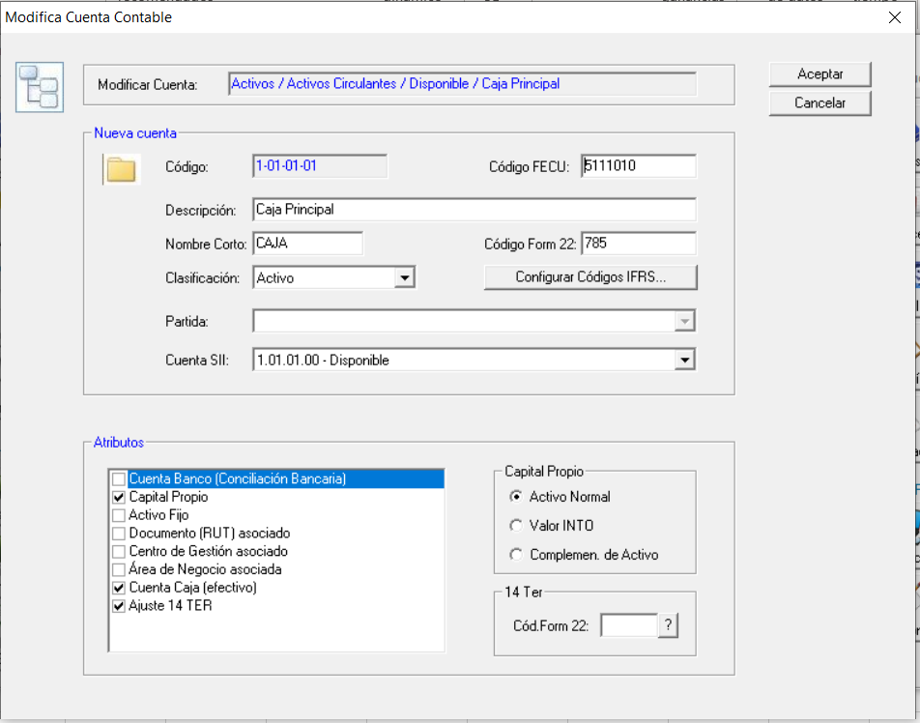

 |  |  | Art. 14 D N° 3 y 8 LIR
 |  |  |  | Códigos de ajustes

 | TEMA 2

 | Cambiar en la "Modifica Cuenta Contable" a partir del 01.01.2020

 |  |  |  |  | Detalle

 |  | Ajuste 14 D N° 3 y 8

 | TEMA 3

 | Cambiar en la "Listado de Cuentas" a partir del 01.01.2020

